RAPORT
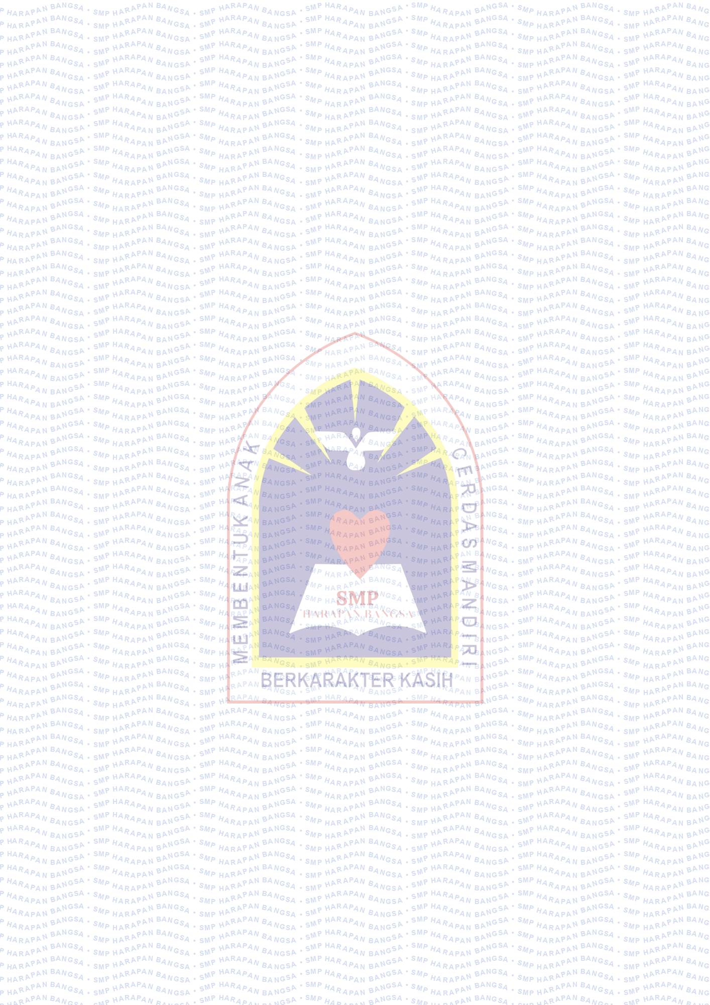
SMP HARAPAN BANGSA KARAWANG
Jl. R.E. Martadinata no. 8, RT.02/RW.09, Adiarsa Barat, Karawang
Laporan Hasil Belajar Tengah Semester 1 (Raport Bayangan)
Tahun Pelajaran 2026/2027

NAMA SISWA
KELAS
NISN - NIS

CAPAIAN KOMPETENSI

No | MATA PELAJARAN |  | FORMATIF HARIAN |  | SUMATIF
 |  |  | PR | UH | TERTULIS | PRAKTEK
1 | Pendidikan Agama dan Budi Pekerti
2 | Pendidikan Pancasila
3 | Bahasa Indonesia
4 | Matematika
5 | Ilmu Pengetahuan Alam (IPA)
6 | Ilmu Pengetahuan Sosial (IPS)
7 | Bahasa Inggris
8 | PJOK
9 | Seni Tari
10 | Seni Musik
11 | Seni Teater
12 | Seni Rupa
13 | Teknik Informatika dan Komunikasi
14 | Bahasa Sunda
15 | Bahasa Mandarin
16 | Prakarya / Kokurikuler*
17 | English Conversation*
RATA-RATA
RATA-RATA KESELURUHAN
*) Mata Pelajaran Opsional / Tambahan
Keterangan |  | Catatan |  |  | Tanda Tangan Orang Tua
S | Sakit = 0 | Tetap semangat belajar ya nak! |  |  | ......................................
I | Izin = 0
A | Alpa = 0

Mengetahui, |  |  |  | Karawang, 31 Oktober 2022
Kepala Sekolah |  |  |  | Wali Kelas

Juliana Ruth Mathilda Hutapea, S.Th |  |  |  | Farida Donna Gultom, S.Pd
NIPY: 2980708020780 |  |  |  | NIPY:

